对账
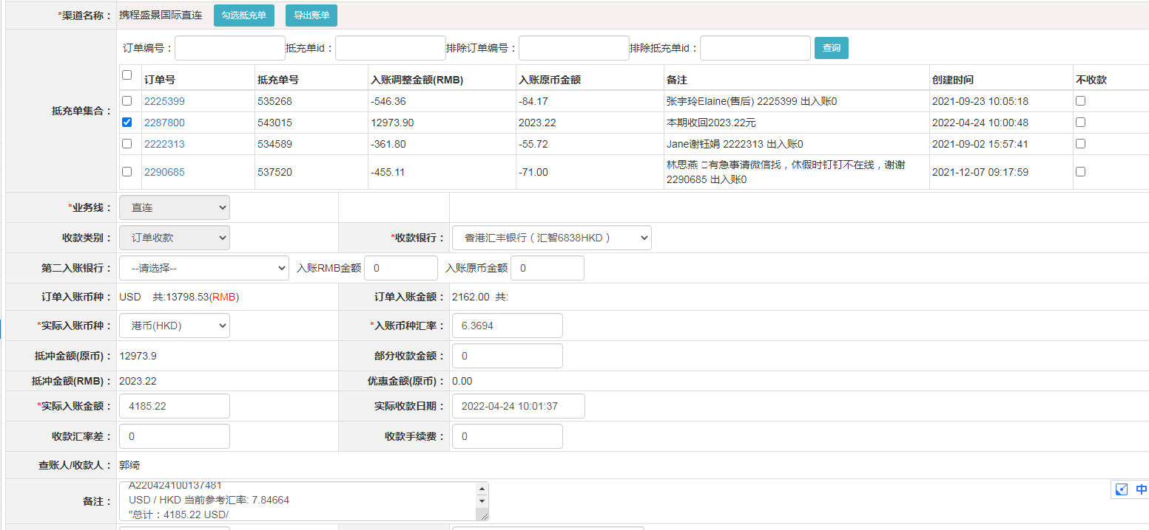
订单号 | 入住日期 | 离店日期 | 应收 |  |  |  | ，
17726298800 | 2022-04-17 | 2022-04-20 | 270 | 270.00 | 2486026 | 0 | ，2486026 | 直连
17751366314 | 2022-04-19 | 2022-04-20 | 113 | 113.00 | 2494194 | 0 | ，2494194 | 直连
17796400327 | 2022-04-19 | 2022-04-20 | 94 | 94.00 | 2508270 | 0 | ，2508270 | 直连
17796509413 | 2022-04-19 | 2022-04-20 | 245 | 245.00 | 2508338 | 0 | ，2508338 | 直连
17804057348 | 2022-04-19 | 2022-04-20 | 110 | 110.00 | 2511551 | 0 | ，2511551 | 直连
17811941943 | 2022-04-18 | 2022-04-20 | 257 | 257.00 | 2514293 | 0 | ，2514293 | 直连
17815363166 | 2022-04-19 | 2022-04-20 | 25 | 25.00 | 2516607 | 0 | ，2516607 | 直连
17818953559 | 2022-04-19 | 2022-04-20 | 74 | 74.00 | 2517073 | 0 | ，2517073 | 直连
17819341040 | 2022-04-19 | 2022-04-20 | 122 | 122.00 | 2517211 | 0 | ，2517211 | 直连
17820892188 | 2022-04-19 | 2022-04-20 | 198 | 198.00 | 2518091 | 0 | ，2518091 | 直连
16726305646 | 2021-11-27 | 2021-11-28 | 2023.22 | #N/A | 2287800 | #N/A | ，2287800 | #N/A | 本期收回2023.22元
17698950034 | 2022-04-20 | 2022-04-21 | 126 | 126.00 | 2478760 | 0 | ，2478760 | 直连
17797502190 | 2022-04-20 | 2022-04-21 | 114 | 114.00 | 2508948 | 0 | ，2508948 | 直连
17804036239 | 2022-04-20 | 2022-04-21 | 115 | 115.00 | 2511548 | 0 | ，2511548 | 直连
17819305209 | 2022-04-20 | 2022-04-21 | 209 | 209.00 | 2517193 | 0 | ，2517193 | 直连
17820731427 | 2022-04-20 | 2022-04-21 | 39 | 39.00 | 2517988 | 0 | ，2517988 | 直连
17826542201 | 2022-04-20 | 2022-04-21 | 51 | 51.00 | 2519153 | 0 | ，2519153 | 直连

 |  |  | 4185.22

A220424100137481
USD / HKD 当前参考汇率: 7.84664
总计：4185.22 USD/ 32839.91 HKD

